Position Angulaire X (°)
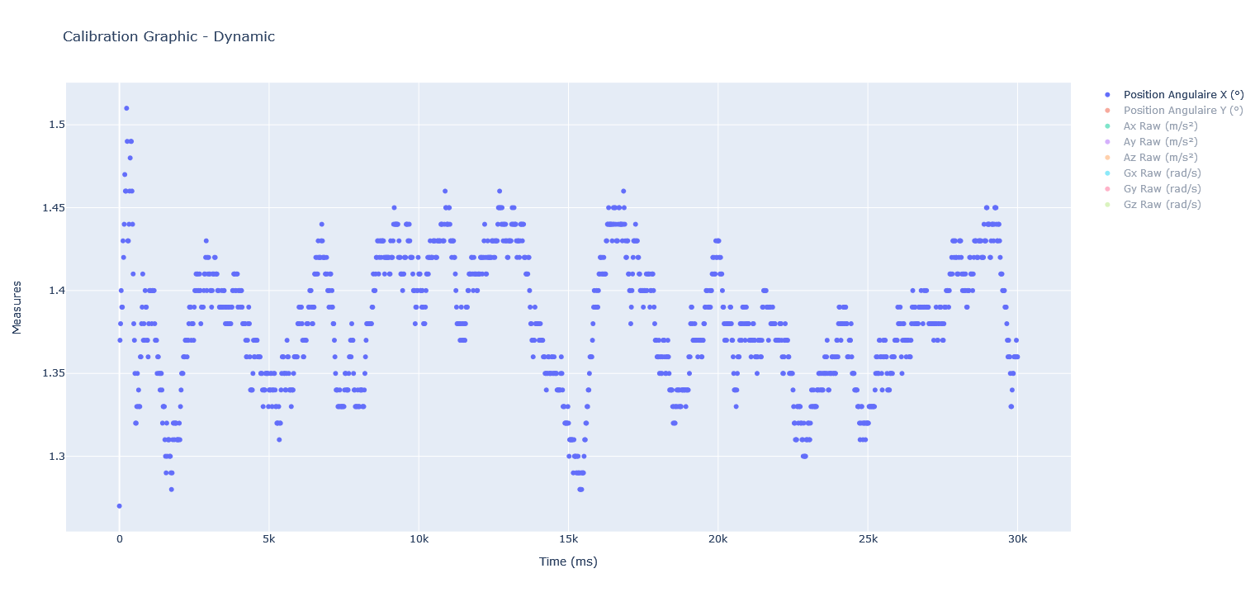
 | Position Angulaire X (°)
0 | 1.27
20 | 1.37
40 | 1.38
60 | 1.4
80 | 1.39
100 | 1.39
120 | 1.43
140 | 1.42
160 | 1.44
180 | 1.47
200 | 1.46
220 | 1.46
240 | 1.51
260 | 1.49
280 | 1.43
300 | 1.43
320 | 1.44
340 | 1.46
360 | 1.48
380 | 1.49
400 | 1.49
420 | 1.46
440 | 1.44
460 | 1.41
480 | 1.38
500 | 1.37
520 | 1.35
540 | 1.32
560 | 1.32
580 | 1.33
600 | 1.35
620 | 1.33
640 | 1.34
660 | 1.33
680 | 1.33
700 | 1.36
720 | 1.36
740 | 1.38
760 | 1.39
780 | 1.41
800 | 1.37
820 | 1.38
840 | 1.37
860 | 1.4
880 | 1.39
900 | 1.39
920 | 1.37
940 | 1.37
960 | 1.36
980 | 1.38
...

Position Angulaire Y (°)
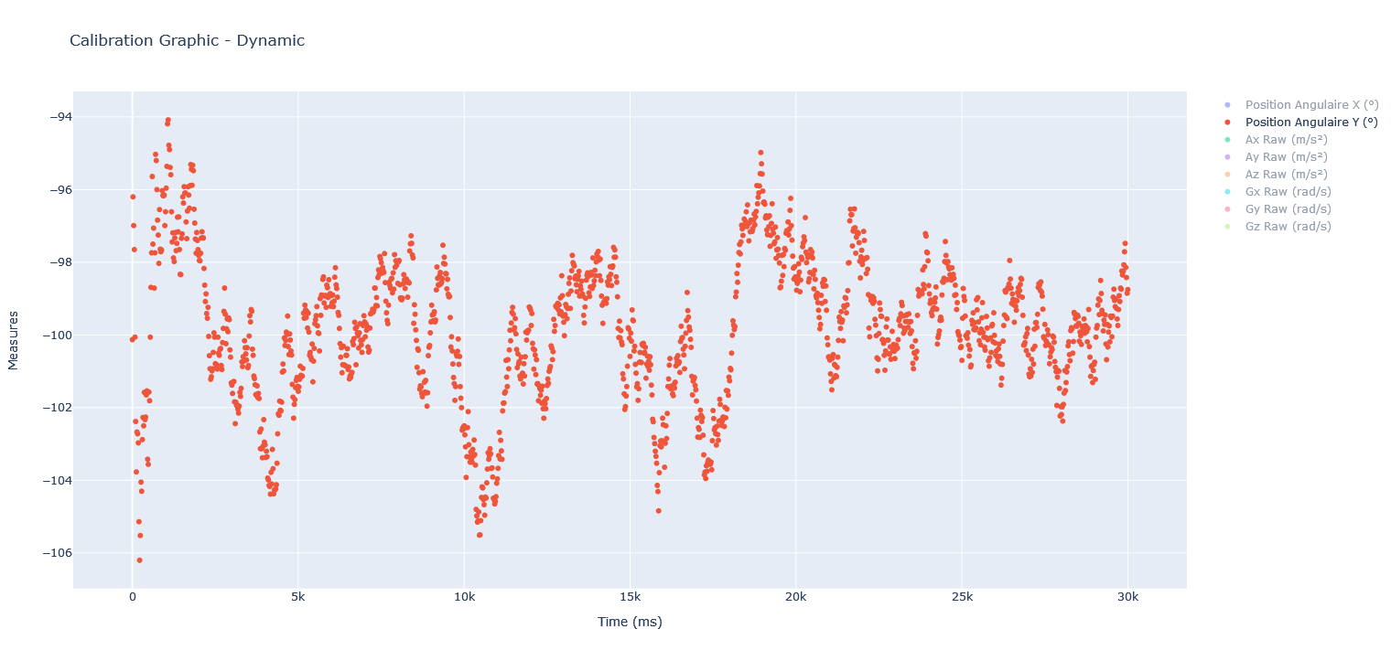
 | Position Angulaire Y (°)
0 | -100.13
20 | -96.2
40 | -96.99
60 | -97.65
80 | -100.06
100 | -102.38
120 | -103.77
140 | -102.67
160 | -102.72
180 | -102.97
200 | -105.14
220 | -106.2
240 | -105.52
260 | -104.05
280 | -104.3
300 | -102.88
320 | -102.27
340 | -102.5
360 | -101.58
380 | -102.33
400 | -102.26
420 | -101.65
440 | -101.54
460 | -103.42
480 | -103.56
500 | -101.57
520 | -101.81
540 | -100.06
560 | -98.69
580 | -97.74
600 | -95.64
620 | -97.5
640 | -97.06
660 | -98.71
680 | -97.74
700 | -95.03
720 | -95.2
740 | -96
760 | -96.84
780 | -97.25
800 | -98.03
820 | -96.55
840 | -97.64
860 | -97.71
880 | -97.66
900 | -96.03
920 | -96.16
940 | -96.17
960 | -96.15
980 | -96.99
...

Ax,y,z (m par s²)
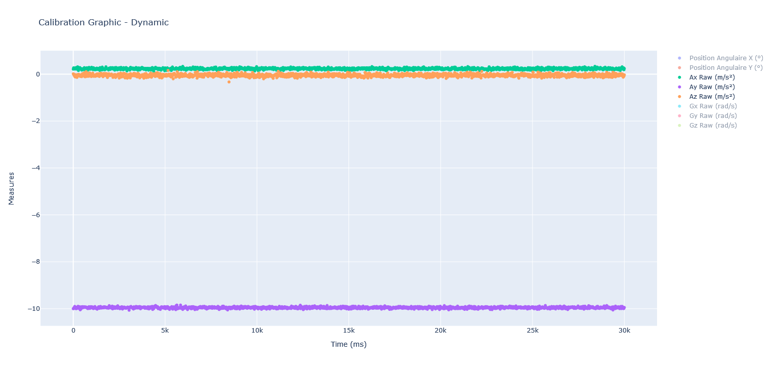
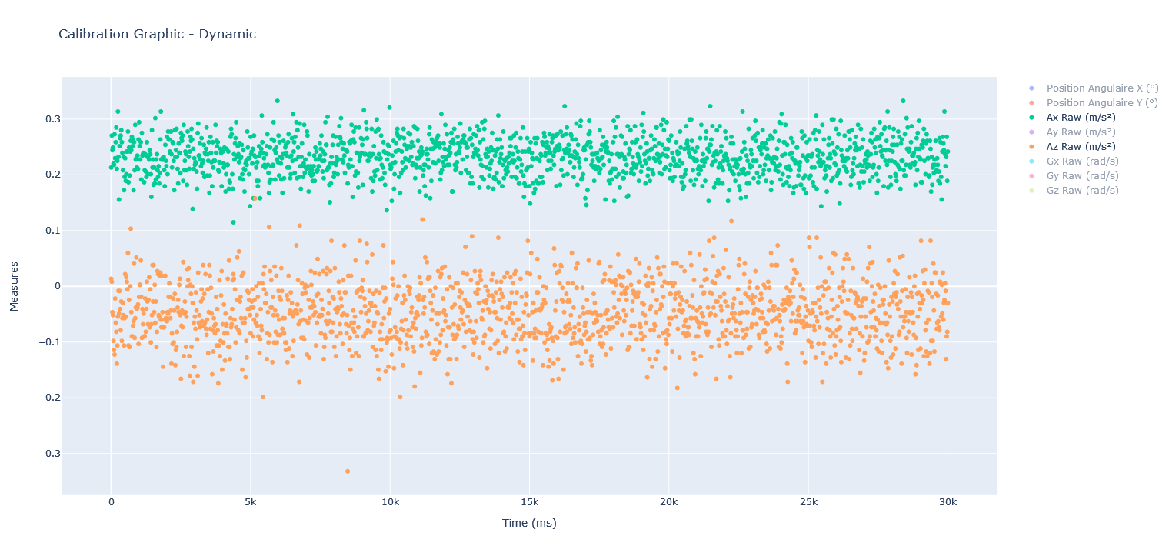
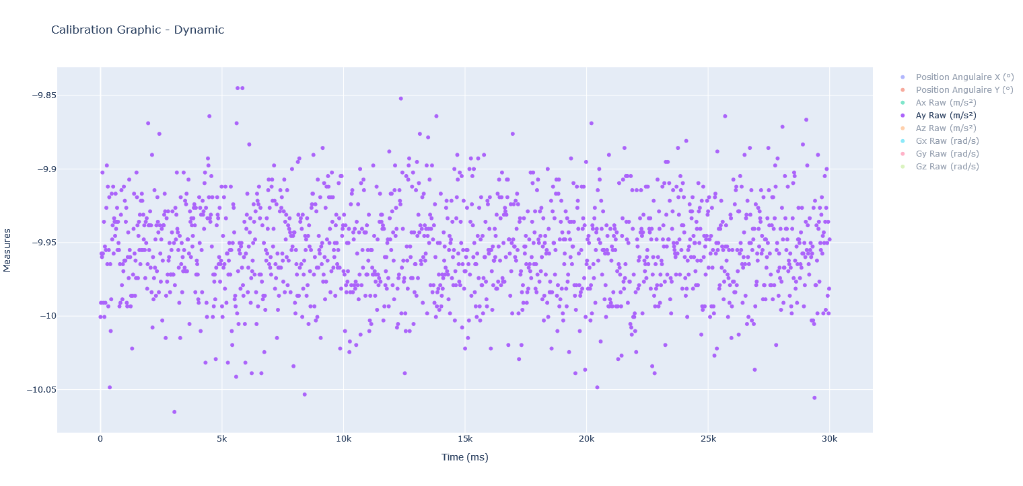
 | Ax Raw (m/s²) | Az Raw (m/s²)
0 | 0.2131 | 0.0136
20 | 0.2705 | 0.0082
40 | 0.2442 | -0.0463
60 | 0.249 | -0.0517
80 | 0.2203 | -0.0979
100 | 0.2179 | -0.1143
120 | 0.2729 | -0.1224
140 | 0.2298 | -0.0218
160 | 0.2586 | -0.0653
180 | 0.2849 | -0.0816
200 | 0.2107 | -0.1388
220 | 0.2251 | -0.1061
240 | 0.3136 | -0.0544
260 | 0.2322 | -0.0082
280 | 0.1556 | -0.049
300 | 0.2514 | -0.0082
320 | 0.2658 | -0.0408
340 | 0.2705 | -0.0789
360 | 0.2801 | -0.0272
380 | 0.2586 | -0.0979
400 | 0.2394 | -0.0571
420 | 0.2083 | -0.0299
440 | 0.2322 | -0.0517
460 | 0.1724 | -0.1061
480 | 0.1963 | -0.0571
500 | 0.2298 | 0.0218
520 | 0.1891 | -0.0544
540 | 0.2011 | 0.0163
560 | 0.2418 | 0.0082
580 | 0.2418 | -0.0054
600 | 0.2777 | 0.0599
620 | 0.1867 | -0.1061
640 | 0.249 | -0.0245
660 | 0.1987 | -0.1088
680 | 0.2418 | 0
700 | 0.261 | 0.1034
720 | 0.2442 | -0.0463
740 | 0.2682 | -0.0898
760 | 0.2514 | -0.0898
780 | 0.2634 | -0.0707
800 | 0.1724 | -0.0626
820 | 0.2586 | 0.0408
840 | 0.2083 | -0.0925
860 | 0.2897 | -0.0571
880 | 0.2274 | -0.0381
900 | 0.2298 | 0.0517
920 | 0.2131 | -0.0408
940 | 0.2346 | -0.0381
960 | 0.2107 | -0.0326
980 | 0.2634 | -0.1034
...
 | Ay Raw (m/s²)
0 | -10.0006
20 | -9.991
40 | -9.9575
60 | -9.9599
80 | -9.9024
100 | -9.9575
120 | -9.991
140 | -9.9359
160 | -10.0006
180 | -9.9527
200 | -9.991
220 | -9.9551
240 | -9.9264
260 | -9.8976
280 | -9.9647
300 | -9.912
320 | -9.9934
340 | -9.9551
360 | -9.9192
380 | -10.0485
400 | -9.9647
420 | -10.0102
440 | -9.9886
460 | -9.9168
480 | -9.9479
500 | -9.9383
520 | -9.912
540 | -9.9575
560 | -9.9335
580 | -9.9359
600 | -9.9455
620 | -9.9168
640 | -9.9407
660 | -9.9359
680 | -9.9264
700 | -9.9551
720 | -9.9359
740 | -9.9503
760 | -9.9551
780 | -9.9934
800 | -9.9647
820 | -9.991
840 | -9.9311
860 | -9.9144
880 | -9.979
900 | -9.9886
920 | -9.9647
940 | -9.9695
960 | -9.912
980 | -9.9623
...

Gx,y,z (rad par s)
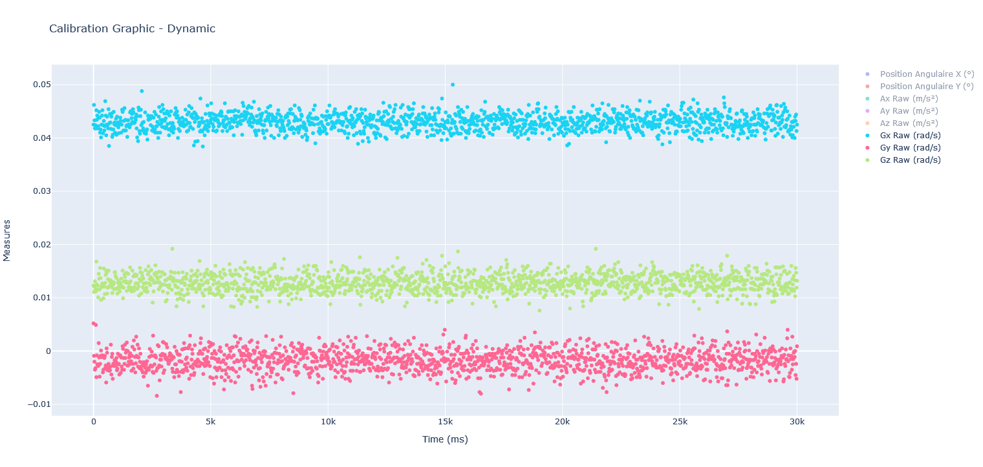
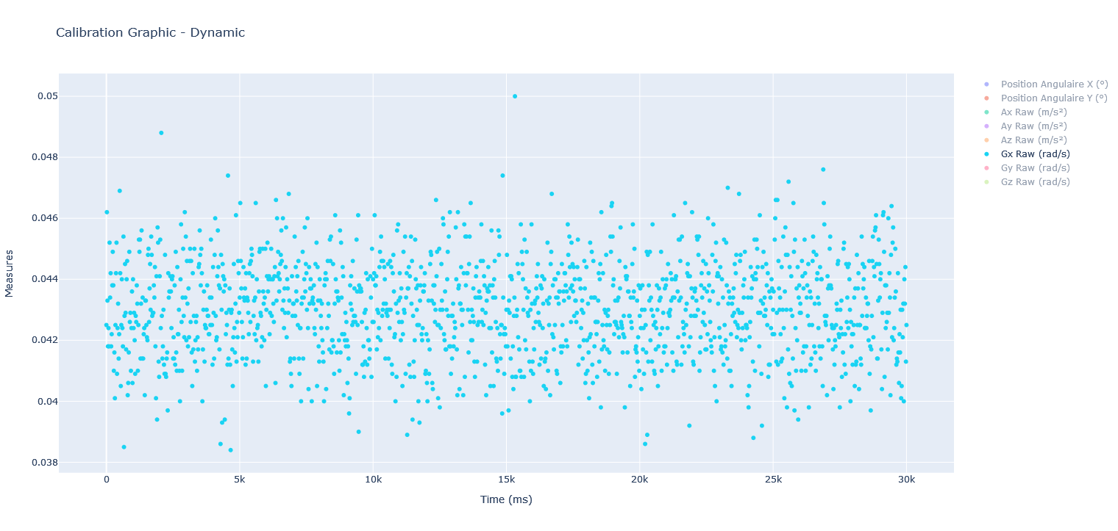
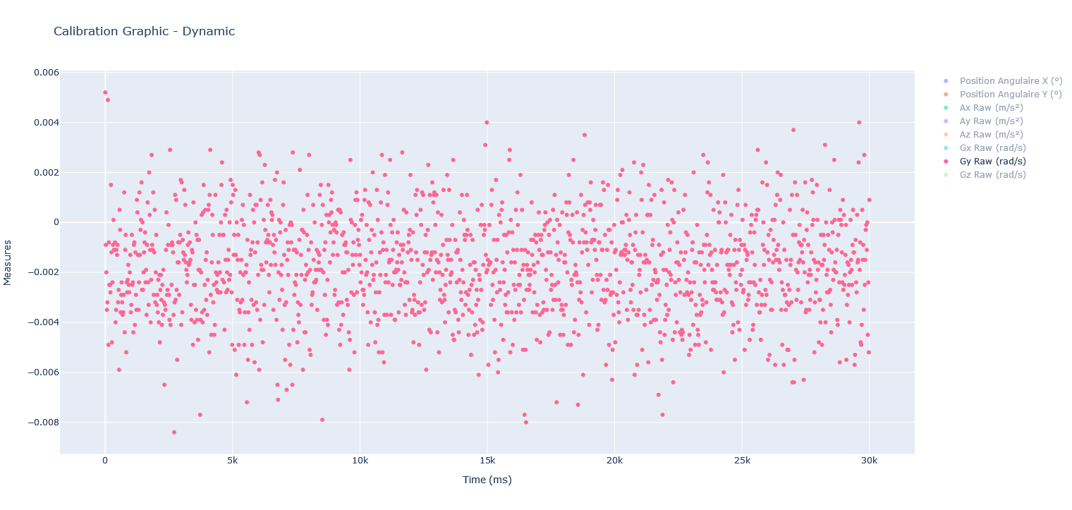
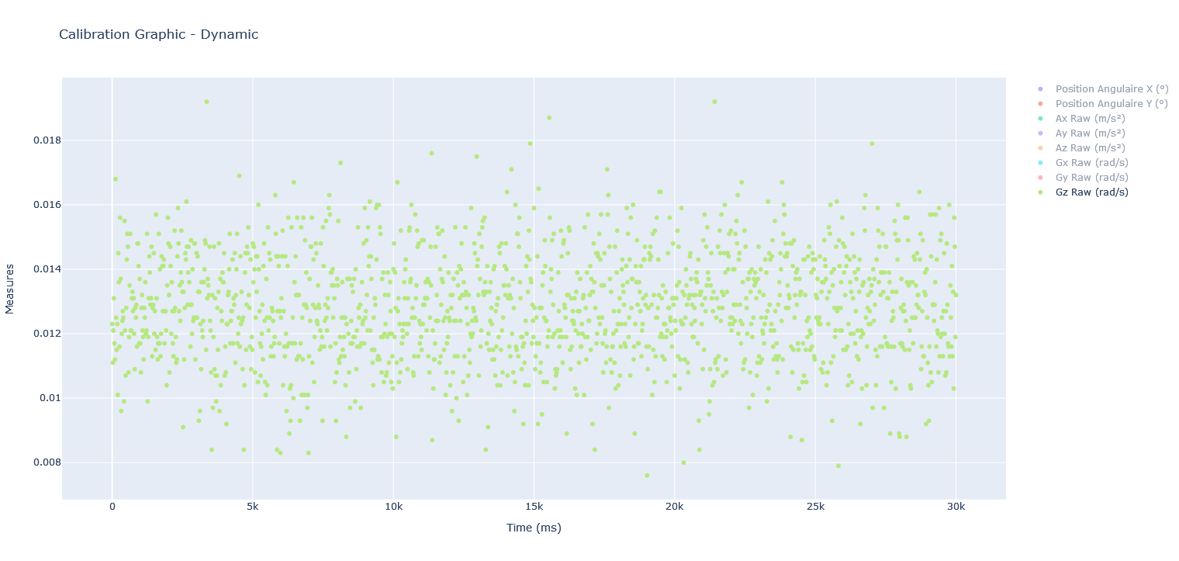
 | Gx Raw (rad/s) | Gy Raw (rad/s) | Gz Raw (rad/s)
0 | 0.0425 | 0.0052 | 0.0123
20 | 0.0462 | -0.0009 | 0.0111
40 | 0.0433 | -0.002 | 0.0121
60 | 0.0418 | -0.0035 | 0.0131
80 | 0.0424 | -0.0032 | 0.0117
100 | 0.0418 | 0.0049 | 0.0112
120 | 0.0452 | -0.0049 | 0.0168
140 | 0.0434 | -0.0008 | 0.0125
160 | 0.0442 | -0.0025 | 0.0115
180 | 0.0418 | -0.0025 | 0.0123
200 | 0.0422 | -0.0028 | 0.0101
220 | 0.0438 | 0.0015 | 0.0145
240 | 0.0449 | -0.0012 | 0.0136
260 | 0.0438 | -0.0048 | 0.0116
280 | 0.041 | -0.0024 | 0.0156
300 | 0.0416 | -0.0009 | 0.0137
320 | 0.0401 | 0.0001 | 0.0096
340 | 0.0425 | -0.0011 | 0.012
360 | 0.0442 | -0.0011 | 0.0124
380 | 0.0452 | -0.0008 | 0.0127
400 | 0.0409 | -0.004 | 0.0125
420 | 0.0424 | -0.0035 | 0.0099
440 | 0.0432 | -0.0011 | 0.0155
460 | 0.0414 | -0.0013 | 0.0121
480 | 0.0422 | -0.0009 | 0.0107
500 | 0.0469 | -0.0032 | 0.0128
520 | 0.0442 | -0.0027 | 0.0143
540 | 0.0405 | -0.0059 | 0.0151
560 | 0.0425 | 0.0005 | 0.0147
580 | 0.044 | -0.0003 | 0.0108
600 | 0.0424 | -0.0036 | 0.0119
620 | 0.0418 | -0.0029 | 0.0135
640 | 0.0454 | -0.0024 | 0.0151
660 | 0.0385 | -0.0032 | 0.0121
680 | 0.0428 | -0.0037 | 0.0121
700 | 0.0445 | -0.0036 | 0.0131
720 | 0.0429 | -0.0029 | 0.0133
740 | 0.0417 | 0.0012 | 0.0127
760 | 0.044 | -0.0044 | 0.0131
780 | 0.0446 | -0.0011 | 0.012
800 | 0.0402 | -0.0005 | 0.0109
820 | 0.0406 | -0.0052 | 0.0128
840 | 0.0416 | -0.0024 | 0.0125
860 | 0.0449 | -0.0028 | 0.0129
880 | 0.0426 | -0.0023 | 0.0116
900 | 0.0429 | -0.0017 | 0.0148
920 | 0.041 | -0.0025 | 0.0148
940 | 0.0424 | -0.0028 | 0.0141
960 | 0.0436 | -0.002 | 0.0117
980 | 0.0406 | -0.0013 | 0.0137
...

